Cálculos
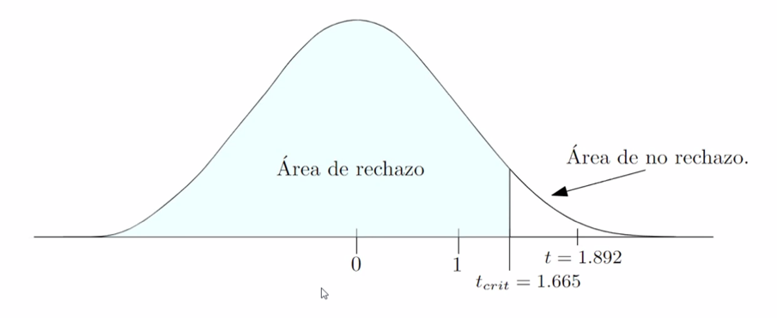
 | Descripción:
De un estudio fueron obtenidos resultados de pruebas matemáticas después de ingerir alcohol y después de ingerir cannabis. La hipótesis de investigación indica que el alcohol afecta negativamente en un nivel mayor el desempeño mental en comparación con el cannabis.
A continuación se presentan las puntuaciones obtenidas en el examen matemático después de ingerir alcohol y después de ingerir cannabis

 | Hipótests nula: | Él cannabis afecta negativamente de mayor manera el desempeño mental que el alcohol
 | Hipotesis alternativa: | Él alcohol afecta negativamente de mayor manera el desempeño mental que el cannabis

 | Prueba 1:

 | m1: |  |  | m2:
 | Prueba matemática después de alcohol |  |  | Prueba matemática después de cannabis
 | Media1 | 26.55 |  | Media2 | 29.50
 | Desviación estándar1 | 7.32 |  | Desviación estándar2 | 6.61
 | Varianza de la muestra1 | 53.54 |  | Varianza de la muestra2 | 43.64
 | n1 | 40 |  | n2 | 40

1 | Parámetro de interés: | μ1 - μ2
2 | Hipótesis: | Ho: | μ1 >= μ2 | el resultado del alcohol será más alto o igual que el de cannabis
 |  | Ha: | μ1 < μ2 | el resultado de alcohol será más bajo que el de cannabis
3 | Significancia: | 0.05
4 | estadístico de prueba:
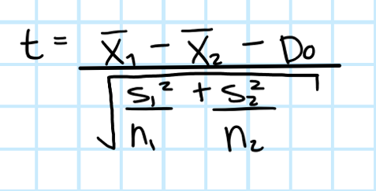
 |  |  | t = | -1.8926505693

 |  |  | gl = | 77.19882 = 77

5 | Criterio de rechazo
 | tcrit. = | -1.665
Rechazar Ho si: t <= tcrit
--> Rechazar Ho.
- Con una significancia de 0.05 y una muestra de 40, hay suficiente evidencia para rechazar la hipótesis nula y podemos afrimar que el desempeño mental es menor al consumir alcohol que al consumir té de cannabis.
Justificación del tamaño de muestra:

